Sheet1
小説表紙【裏面】

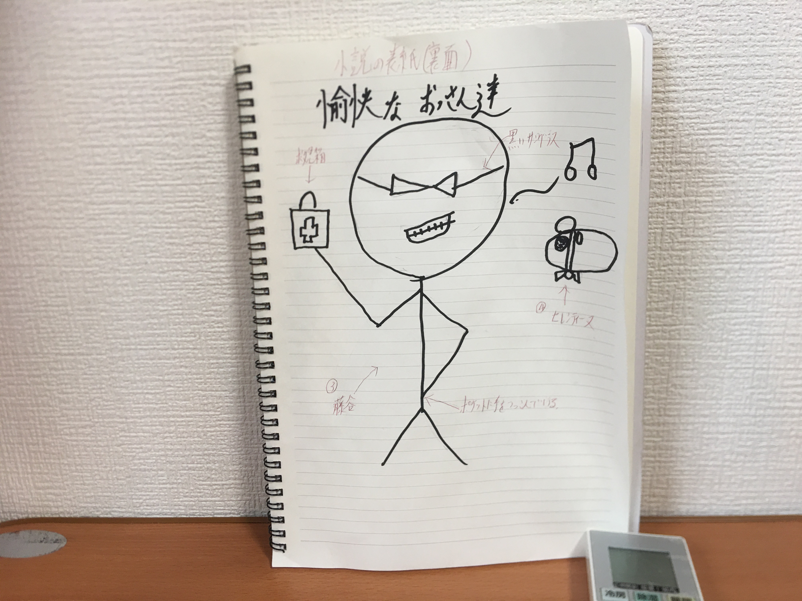
【こんな感じお願いします。⑤】
《裏表紙面の感じ》
藤谷が、鼻歌を歌いながら、
余裕な雰囲気で救急箱を片手に、サングラスをかけて歩いている感じ。
その姿に、なんとも言えない様な表情で、汗をかきながら
見つめるセレンティーヌ。
 | 【人物紹介】
 | ③藤谷
 | ・人生経験豊富な頼れる愉快なおっさん
 | ・れいなとさやの、保護者的立ち位置
 | ・れいなにとって精神的支柱な存在
 | ・理解者
 | ・何事にも動じない
 | ・強い（精神的にも、戦闘的にも）
 | ・50代前半
 | ・少し白髪交じりの黒髪でお願いします。
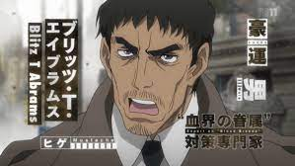
 | 【見た目の参考資料】

救急箱

【こんな感じお願いします。⑥】
《裏表紙面の背景》
背景は、無地な感じにしたいので、白でお願いします。

ポケットに手を突っ込んでいる

 | 【人物紹介】
 | ④セレンティーヌ【人物紹介】
 | ・れいなを魔法少女にした。
 | ・クオーネ星というところから来た。
 | ・地球では本来の力が使えない。
 | ・見た目は、白いジャンがリアンハムスター
 | ・心優しい。
 | 【見た目の参考資料】

【参考資料】
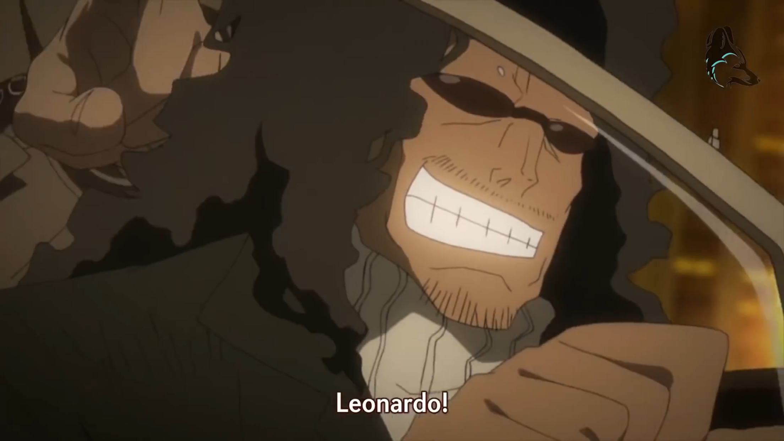

【こんな感じお願いします。⑦】
《セレンティーヌの見た目。》
ここの部分は要らないです。

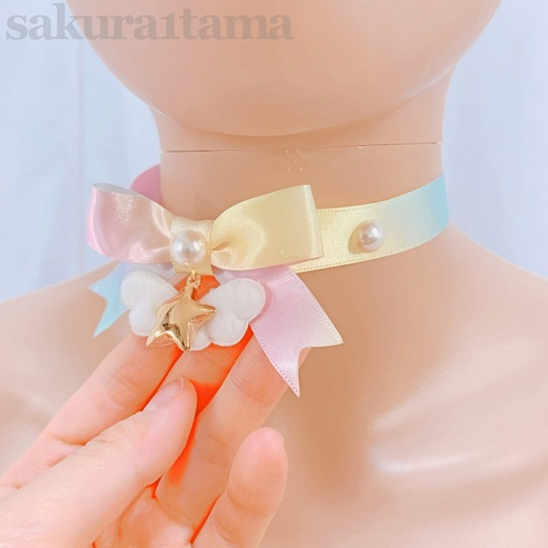
 | 【首のチョーカー資料】
余裕な感じの、ニッヒッヒ笑いな感じでお願いします。

